FIGGY
LABELS ORDER FORM

Trim Code 辅料编号 | Color 颜色 | Sample picture 辅料图片 | version 版本 | SIZE 尺码 | Pcs 个 | USAGE 用途 | STYLE# 服装款号
ASSTDBST1 |  | 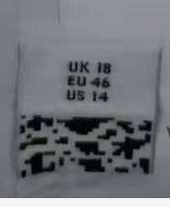 | 正常码(core) | XS | 40 | SIZE Label 尺码标 | FIGGY
 |  |  |  | S | 82
 |  |  |  | M | 150
 | 白底黑字 |  |  | L | 125
 |  |  |  | XL | 80
 |  |  |  | 2XL | 60

 |  | 注意尺码标图片仅供参考 |  | Total 总数 | 537

 |  | 注意主标图片仅供参考 |  | Total 总数
Company Name 公司名称 |  |  |  | Order Date 下单日期 | 2024.4.19

Factory Name 工厂名称 |  |  |  | Telephone 公司电话

Delivery Address (送货地址): | 安徽省合肥市庐江县盛桥镇龙兴服饰

Receiver (收件人): | 王冰清

Contact #: (收件人电话) | 13750788299

Expect Ship Date 预计收货日期

